Детройт
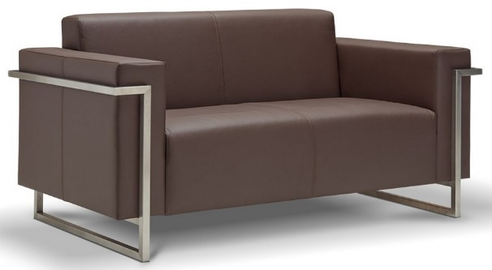 |  |  | Размеры Ш*Г*В (мм) | Кат. 003 | Кат. 102
 |  |  |  | Экокожа:Dollaro, Aries,Rustica, Ecotex, Domus, Cordova, Carnaval.Ткань:Velvet Lux, Furor,Wella, Verona. | Кожа:Madras Политекс,Panda Nero,Madras Лакаванна.
ДЕТРОЙТ |  | схема |  | Кат. 003 | Кат. 102
1 | кресло |  | 930*780*790 | 46,800 | 71,300
2 | 2-местн. диван |  | 1480*780*790 | 54,200 | 86,700
3 | 3-местн. диван |  | 2030*780*790 | 60,800 | 102,000

